关系图
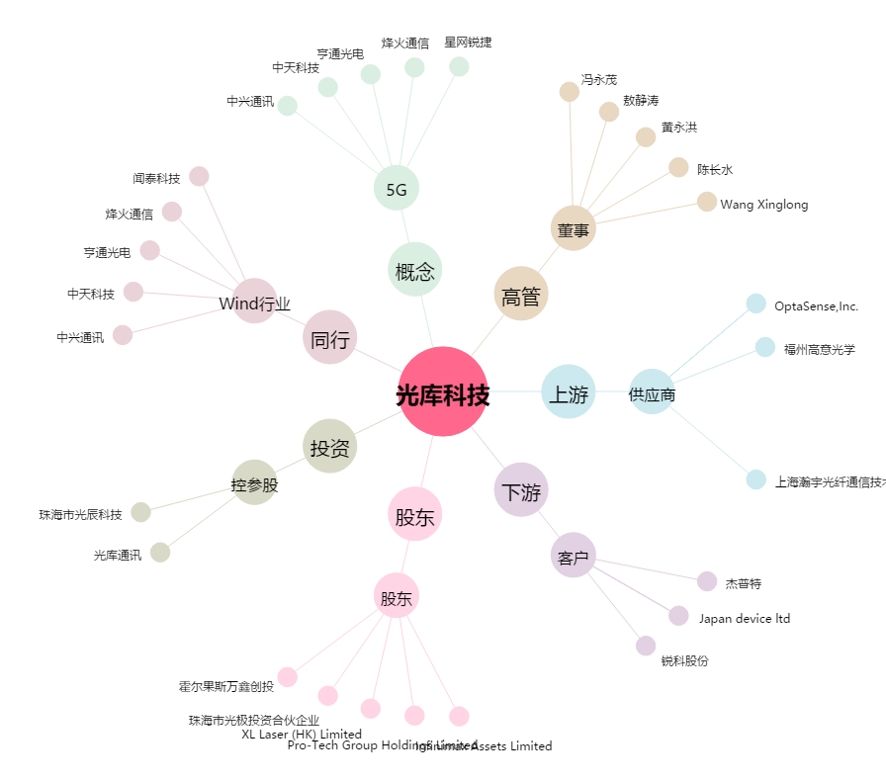
光库科技[300620.SZ] - 关系概览图

